様式第３号
...
一枚目の様式です。
...
０
０
０
０
０
０
０
０
０
０
０
０
０
０
０
０
０
０
０
二枚以上にわたる場合は左記の様式をお使い下さい。
０
０
０
０
０
０
０
０
０
０
０
０
０
０
０
０
０
０
０
０
二枚以上にわたる場合は左記の様式をお使い下さい。
０
０
０
０
０
０
０
０
０
０
０
０
０
０
０
０

０
０
０
二枚以上にわたる場合は左記の様式をお使い下さい。
０
０
０
０
０
０
０
０
０
０
０
０
０
０
０
０
０
０
０
０
二枚以上にわたる場合は左記の様式をお使い下さい。
０
０
０
０
０
０
０
０
０
０
０
０
０
０
０
０

０
０
０
二枚以上にわたる場合は左記の様式をお使い下さい。
０
０
０
０
０
０
０
０
０
０
０
０
０
０
０
０
０
二枚以上にわたる場合は左記の様式をお使い下さい。
０
０
０
０
０
０
０
０
０
０
０
...

作成例（工場等）
...
一枚目の様式です。
...
 |  |  |  |  |  |  |  |  |  |  |  |  | ０
 |  |  |  |  |  |  |  |  |  |  |  |  | ０
 |  |  |  |  |  |  |  |  |  |  |  |  | 1
 |  |  |  |  |  |  |  |  |  |  |  |  | 1
 |  |  |  |  |  |  |  |  |  |  |  |  | ０
 |  |  |  |  |  |  |  |  |  |  |  |  | ０
 |  |  |  |  |  |  |  |  |  |  |  |  | ０
 |  |  |  |  |  |  |  |  |  |  |  |  | ０
 |  |  |  |  |  |  |  |  |  |  |  |  | ０
 |  |  |  |  |  |  |  |  |  |  |  |  | ０
 | ５ 運搬又は処分を委託した産業廃棄物に石綿含有産業廃棄物が含まれている場合は、「産業廃棄物の種類」の欄にその旨を記載するとともに、各事項について石綿含有産業廃棄物に係るものを明らかに |  |  |  |  |  |  |  |  |  |  |  | ０
 |  | すること。 |  |  |  |  |  |  |  |  |  |  | ０
 | ６ 処分場所の住所は、運搬先の住所と同じである場合には記入する必要はないこと。 |  |  |  |  |  |  |  |  |  |  |  | ０
 | ７ 区間を区切って運搬を委託した場合又は受託者が再委託を行った場合には、区間ごと運搬受託者又は再受託者についてすべて記入すること。 |  |  |  |  |  |  |  |  | (日本工業規格 Ａ列4番） |  |  | ０
 |  |  |  |  |  |  |  |  |  |  |  |  | ０
 |  |  |  |  |  |  |  |  |  |  |  |  | ０
64 |  |  |  |  |  |  |  |  |  |  |  | ( / ) | ０
 |  |  |  |  |  |  |  |  |  |  |  |  | ０
65 | 番号 | 産業廃棄物の種類 | 排出量 （t） | 管理票の 交付枚数 | 運搬受託者の 許可番号 | 運搬受託者の 氏名又は名称 | 運搬先の住所 | 処分受託者の 許可番号 | 処分受託者の 氏名又は名称 |  | 処分場所の住所 |  | ０
二枚以上にわたる場合は左記の様式をお使い下さい。
66 | 5 | 0600廃プラスチック | 0.05 | 1 |  | 自己運搬 | 兵庫県○○市5-8 | 2829△△△△△△ | (株)■■エコ |  |  |  | ０
↑自己運搬した場合
兵庫県○○市5-8にある中間処理場まで自己運搬し、処分のみを(株)■■エコに委託した場合
67 |  |  |  |  |  |  |  |  |  |  |  |  | ０
68 | 6 | 7425廃油（有害） | 10 | 4 | 2866◇◇◇◇◇◇ | □□運輸(株) | 兵庫県○○市××町1-1 |  |  |  |  |  | 1
69 | 6 |  |  |  | 3368▲▲▲▲▲▲ | ○○運送(株) | 岡山県▲▲市△△町100 | 3378□□□□□□ | ××テクノ |  |  |  | ０
↑区間を区切って２以上の収集運搬業者に委託した場合
排出事業場から兵庫県○○市××町1-1にあるA倉庫までは□□運輸(株)に収集運搬を委託し、A倉庫から岡山県▲▲市△△町100にある中間処理場（××テクノ）まで○○運送(株)に収集運搬を委託し、××テクノに処分を委託した場合
70 |  |  |  |  |  |  |  |  |  |  |  |  | ０
71 |  |  |  |  |  |  |  |  |  |  |  |  | ０
72 |  |  |  |  |  |  |  |  |  |  |  |  | ０
73 |  |  |  |  |  |  |  |  |  |  |  |  | ０
74 |  |  |  |  |  |  |  |  |  |  |  |  | ０
75 |  |  |  |  |  |  |  |  |  |  |  |  | ０
76 |  |  |  |  |  |  |  |  |  |  |  |  | ０
77 |  |  |  |  |  |  |  |  |  |  |  |  | ０
78 |  |  |  |  |  |  |  |  |  |  |  |  | ０
79 |  |  |  |  |  |  |  |  |  |  |  |  | ０
80 |  |  |  |  |  |  |  |  |  |  |  |  | ０
81 |  |  |  |  |  |  |  |  |  |  |  |  | ０
...

作成例（建設現場）
...
一枚目の様式です。
...
 |  |  |  |  |  |  |  |  |  |  |  |  | ０
 |  |  |  |  |  |  |  |  |  |  |  |  | ０
 |  |  |  |  |  |  |  |  |  |  |  |  | ０
 |  |  |  |  |  |  |  |  |  |  |  |  | ０
 |  |  |  |  |  |  |  |  |  |  |  |  | ０
 |  |  |  |  |  |  |  |  |  |  |  |  | ０
 |  |  |  |  |  |  |  |  |  |  |  |  | ０
 |  |  |  |  |  |  |  |  |  |  |  |  | ０
 |  |  |  |  |  |  |  |  |  |  |  |  | ０
 |  |  |  |  |  |  |  |  |  |  |  |  | ０
 | ５ 運搬又は処分を委託した産業廃棄物に石綿含有産業廃棄物が含まれている場合は、「産業廃棄物の種類」の欄にその旨を記載するとともに、各事項について石綿含有産業廃棄物に係るものを明らかに |  |  |  |  |  |  |  |  |  |  |  | ０
 |  | すること。 |  |  |  |  |  |  |  |  |  |  | ０
 | ６ 処分場所の住所は、運搬先の住所と同じである場合には記入する必要はないこと。 |  |  |  |  |  |  |  |  |  |  |  | ０
 | ７ 区間を区切って運搬を委託した場合又は受託者が再委託を行った場合には、区間ごと運搬受託者又は再受託者についてすべて記入すること。 |  |  |  |  |  |  |  |  | (日本工業規格 Ａ列4番） |  |  | ０
 |  |  |  |  |  |  |  |  |  |  |  |  | ０
 |  |  |  |  |  |  |  |  |  |  |  |  | ０
64 |  |  |  |  |  |  |  |  |  |  |  | ( / ) | ０
 |  |  |  |  |  |  |  |  |  |  |  |  | ０
65 | 番号 | 産業廃棄物の種類 | 排出量 （t） | 管理票の 交付枚数 | 運搬受託者の 許可番号 | 運搬受託者の 氏名又は名称 | 運搬先の住所 | 処分受託者の 許可番号 | 処分受託者の 氏名又は名称 |  | 処分場所の住所 |  | ０
二枚以上にわたる場合は左記の様式をお使い下さい。
66 | 5 | 0600廃プラスチック | 0.05 | 1 |  | 自己運搬 | 兵庫県○○市5-8 | 2829△△△△△△ | (株)■■エコ |  |  |  | ０
↑処分業者まで自己運搬し、処分のみ(株)■■エコに委託した場合
67 |  |  |  |  |  |  |  |  |  |  |  |  | ０
68 | 6 | 1300ガラスくず、コンクリートくず及び陶磁器くず | 20 | 4 | 2816◇◇◇◇◇◇ | □□運輸(株) | 兵庫県○○市××町1-1 |  |  |  |  |  | ０
69 | 6 |  |  |  | 3318▲▲▲▲▲▲ | ○○運送(株) | 岡山県▲▲市△△町100 | 3328□□□□□□ | ××テクノ |  |  |  | ０
↑区間を区切って２以上の収集運搬業者に委託した場合
排出事業場から兵庫県○○市××町1-1のA倉庫までは□□運輸(株)に収集運搬を委託し、A倉庫から岡山県▲▲市△△町100にある中間処理場（××テクノ）まで○○運送(株)に収集運搬を委託し、××テクノに処分を委託した場合
70 |  |  |  |  |  |  |  |  |  |  |  |  | ０
71 |  |  |  |  |  |  |  |  |  |  |  |  | ０
72 |  |  |  |  |  |  |  |  |  |  |  |  | ０
73 |  |  |  |  |  |  |  |  |  |  |  |  | ０
74 |  |  |  |  |  |  |  |  |  |  |  |  | ０
75 |  |  |  |  |  |  |  |  |  |  |  |  | ０
76 |  |  |  |  |  |  |  |  |  |  |  |  | ０
77 |  |  |  |  |  |  |  |  |  |  |  |  | ０
78 |  |  |  |  |  |  |  |  |  |  |  |  | ０
79 |  |  |  |  |  |  |  |  |  |  |  |  | ０
80 |  |  |  |  |  |  |  |  |  |  |  |  | ０
81 |  |  |  |  |  |  |  |  |  |  |  |  | ０
...

運搬先の住所について
 | 様式第3号に戻る
記入間違いの多い「運搬先の住所」について
！運搬先の住所は収集運搬業者の住所ではありません。
！マニフェストを確認し、運搬先の住所を記入してください。

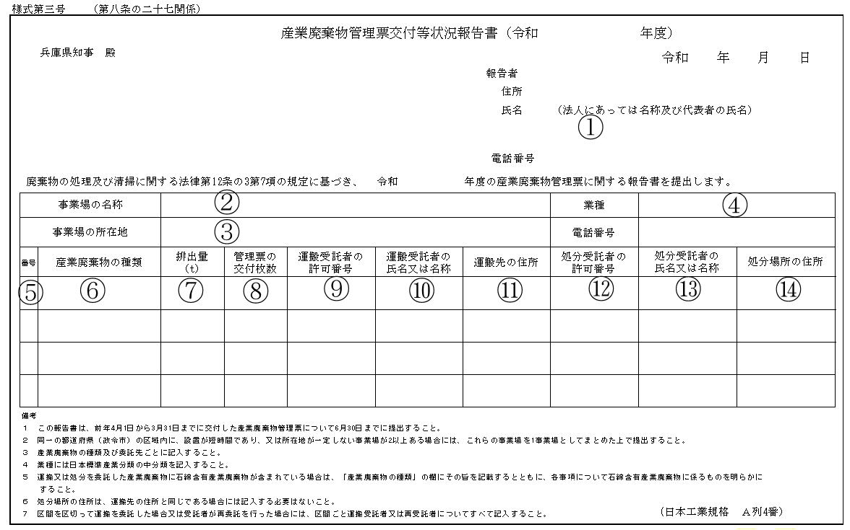
①②③⑩⑪⑬については保管しているマニフェストから確認してください。
⑦⑧については廃棄物の種類、運搬受託者、処分受託者が同じ場合は集計し、合計値を記入してください。
⑨⑫については委託契約書及びそれに付帯する許可証の写しから確認してください。
⑤には連番を記入してください。

④については別表１から記入してください。
⑥についてはマニフェスト及び別表２、３から確認し記入してください。
⑭については運搬先と同じ場合は記入不要です。

A 票 排出事業者の控え
⑦については単位をトンに換算して記入してください。
⑧については左のような複写式紙マニフェストであれば、最終処分まで終了すると排出事業者はA、B2、D、Eの４枚を保管していることになります。
このセットで1枚と数えてください。
基本的にはA票の枚数と考えてください。
B１票 運搬業者の控え
B２票 運搬業者から排出事業者に送付され、運搬終了を確認
C１票 処分業者の控え
D 票 処分業者から排出事業者に送付され、処分終了を確認
C２票 処分業者から運搬業者に送付され、処分終了を確認
E 票 処分業者から排出事業者に送付され、最終処分終了を確認

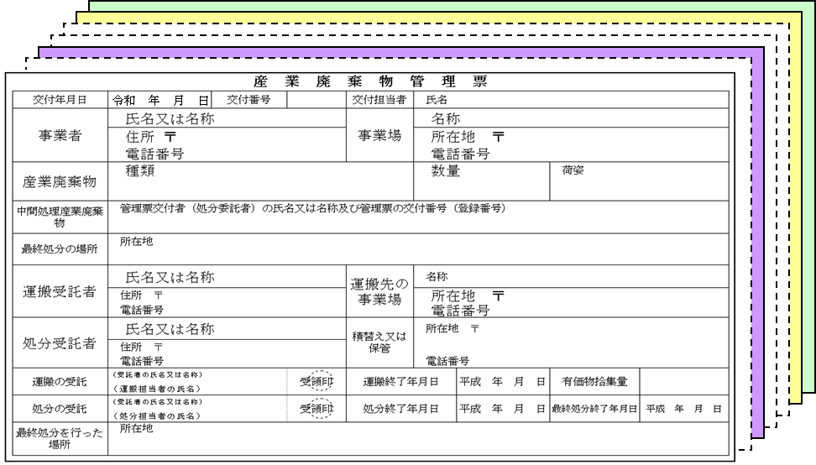

（マニフェストに関する基本的事項）
産業廃棄物は排出事業者自らが適正に処理することが原則です。
産業廃棄物の処理を産業廃棄物処理業者に委託する場合は、マニフェストにより、委託した産業廃棄物が最終処分まで適正に処理されたか確認する義務があります。
マニフェストは排出事業者自らが交付しなければなりません。
マニフェストは産業廃棄物の引き渡しと同時に、廃棄物の種類ごと、運搬先ごとに交付しなければなりません。
マニフェストの写しは５年間保管しなければなりません。
②
①
③
⑥
⑦

⑩
⑬
⑪

記載例 同一業者で積み替え保管がある場合
委託した同一事業者が積み替えを行う場合は、最終運搬先（処分業者）の住所を記入してください。
運搬受託者Ｂ
許可番号
2814××××××
(産廃収集運搬業)
積込場所の業許可
処分受託者Ｄ
許可番号
3328▲▲▲▲▲▲
(産廃処分業)

排出事業者A
（積替保管場所）
○○保管倉庫
○○県○○市××町34
処分場（運搬先）
○○県□□市▲▲12-3

×２

廃プラの収集運搬を、処分場まで収集運搬業者Bに委託し（○○倉庫で積み替え保管あり）、処分を処分業者Dに委託した。年間マニフェストを２枚（セット）交付し、廃プラスチック類の委託量は合計3.5トンであった。

記載例 区間を区切って２以上の収集運搬業者に委託した場合
区間を分けて２以上の収集運搬業者に委託する場合は、行を分けて記載して下さい。

運搬受託者Ｂ
許可番号
2816××××××
(産廃収集運搬業）
運搬受託者Ｃ
許可番号 3318○○○○○○
(産廃収集運搬業）
処分受託者Ｄ
許可番号
3328▲▲▲▲▲▲
(産廃処分業)
積込場所の業許可
積込場所の業許可

処分場（運搬先）
○○県□□市▲▲12-3
○○倉庫
○○県○○市××町34
排出事業者A

×11

廃プラスチック類の収集運搬を、○○倉庫までは収集運搬業者Ｂ、○○倉庫から処分場までは収集運搬業者Ｃに委託し、処分を処分業者Ｄに委託した。年間マニフェストを２３枚（セット）交付し、廃プラスチック類の委託量は合計１１トンであった。

許可番号について
記入間違いの多い |  |  |  |  |  |  |  |  |  |  | 様式第3号に戻る
許可番号について
（特別管理）産業廃棄物処理業許可ごとに付与する10桁又は11桁の番号。
構成は以下のとおりとなっている。

○ | ○ | ○ | ○ | ○ | ○ | ○ | ○ | ○ |  | ○ | ○

都道府県・政令市番号
（2桁又は3桁）
＊兵庫県の場合は、０28又は28となる。
都道府県・政令市が自由に設定できる番号
＊兵庫県の場合、地域による番号を付与
業の種類を示す番号
固有番号（事業者に付与する番号で全国共通）

許可番号は産業廃棄物処理委託契約書や契約書添付の許可証を確認して下さい。
例えば、兵庫県から（普通）産業廃棄物を運搬委託する場合、運搬委託業者の許可番号は「（０）２８０□××××××」か「（０）２８１□××××××」のいずれかになり、処分委託先が姫路市内であれば処分委託業者の許可番号は「（０）７０２○◎◎◎◎◎◎」、「（０）７０３○◎◎◎◎◎◎」、「（０）７０４○◎◎◎◎◎◎」の内いずれかになります。兵庫県から特別管理産業廃棄物を運搬委託する場合、運搬委託業者の許可番号は「（０）２８５□××××××」か「（０）２８６□××××××」のいずれかになり、処分委託先が姫路市内であれば処分委託業者の許可番号は「３３７○◎◎◎◎◎◎」、「３３８○◎◎◎◎◎◎」、「３３９○◎◎◎◎◎◎」の内いずれかになります。

都道府県・政令市都道府県番号 |  |  |  |  |  |  |  |  | 業の種類
都道府県番号 | 都道府県名 | 都道府県番号 | 都道府県名 | 政令市番号 | 政令市 | 政令市番号 | 政令市 |  | 業の種類 |  | 番号
1 | 北海道 | 31 | 鳥取県 | 50 | 旭川市 | 91 | 福山市 |  | 産業廃棄物収集運搬業 | 積替を含まないもの | 0
2 | 青森県 | 32 | 島根県 | 51 | 札幌市 | 92 | 高知市
3 | 岩手県 | 33 | 岡山県 | 52 | 函館市 | 93 | 宮崎市 |  |  | 積替を含むもの | 1
4 | 宮城県 | 34 | 広島県 | 54 | 仙台市 | 94 | いわき市
5 | 秋田県 | 35 | 山口県 | 55 | 千葉市 | 95 | 長野市 |  | 産業廃棄物処分業 | 中間処分のみ | 2
6 | 山形県 | 36 | 徳島県 | 56 | 横浜市 | 96 | 豊橋市
7 | 福島県 | 37 | 香川県 | 57 | 川崎市 | 97 | 高松市 |  |  | 最終処分のみ | 3
8 | 茨城県 | 38 | 愛媛県 | 58 | 横須賀市 | 98 | 相模原市
...
 |  |  |  | 82 | 鹿児島市 | 127 | 明石市
 |  |  |  | 83 | 岡山市 | 128 | 鳥取市
 |  |  |  | 84 | 宇都宮市 | 129 | 松江市
 |  |  |  | 85 | 富山市 | 130 | 山形市
 |  |  |  | 86 | 秋田市 | 131 | 福井市
 |  |  |  | 87 | 郡山市 | 132 | 甲府市
 |  |  |  | 88 | 大分市 | 133 | 寝屋川市
 |  |  |  | 89 | 松山市 | 135 | 吹田市
 |  |  |  | 90 | 豊田市
記載例 複数の許可番号を有する処理業者に委託した場合
処分受託者D（２つの許可番号を持っている。）
許可番号
3328▲▲▲▲▲▲
(産廃処分業)
3378▲▲▲▲▲▲
(特管産廃処分業)
運搬受託者B(４つの許可番号を持っている。)
許可番号
2806×××××× 3308○○○○○○
(産廃収集運搬業) (産廃収集運搬業)
2856×××××× 3358○○○○○○
(特管産廃収集運搬業) (特管産廃収集運搬業)

積込 場所の業許可
積込場所以外の業許可

処分場（運搬先）
○○県□□市▲▲12-3
排出事業者A

×10

汚泥(有害)の収集運搬を、○○倉庫までは収集運搬業者B、○○倉庫から処分場までは収集運搬業者Cに委託し、処分を処分業者Dに委託した。年間マニフェストを10枚（セット）交付し、汚泥(有害)の委託量は合計20トンであった。

＊業者によっては複数の許可番号を持っている場合がありますので委託契約書で確認してください。 上記の場合は特別管理産業廃棄物（特管産廃）を委託したので、特別管理産業廃棄物の処理業許可番号を記入します。また、運搬受託者の許可番号には積み込み先である兵庫県の許可番号を記入します。

